Ficha tecnica 11
REGRESAR |  |  | MACROPROCESO ESTRATÉGICO | CÓDIGO: ESG-SST-r034
 |  |  | PROCESO GESTIÓN SISTEMAS INTEGRADOS - SEGURIDAD Y SALUD EN EL TRABAJO | VERSIÓN: 5
 |  |  | PLAN DE GESTIÓN DEL RIESGO DE DESASTRES Y PREPARACIÓN DE RESPUESTA ANTE EMERGENCIAS (FICHAS TÉCNICAS) | VIGENCIA: 2024-11-01
 |  |  |  | PÁGINA: 12 de 13

 | Ficha Técnica 11 - Planos de evacuación

 |  | ADMINISTRATIVO PISO 1

 |  | ADMINISTRATIVO PISO 2

 | Fecha de Elaboración: 2024-11-01
 | Elaboró: Oficina SG-SST
 | Revisó: Coordinación SG-SST
 | Aprobó: Líder SG-SST

 | Diagonal 18 No. 20-29 Fusagasugá – Cundinamarca Teléfono (601) 8281483 Línea Gratuita 018000180414 www.ucundinamarca.edu.co E-mail: info@ucundinamarca.edu.co NIT: 890.680.062-2

 | Documento controlado por el Sistema de Gestión de la Calidad Asegúrese que corresponde a la última versión consultando el Portal Institucional

 |  |  | MACROPROCESO ESTRATÉGICO | CÓDIGO: ESG-SST-r034
 |  |  | PROCESO PROCESO GESTIÓN SISTEMAS INTEGRADOS - SEGURIDAD Y SALUD EN EL TRABAJO | VERSIÓN: 5
 |  |  | PLAN DE GESTIÓN DEL RIESGO DE DESASTRES Y PREPARACIÓN DE RESPUESTA ANTE EMERGENCIAS (FICHAS TÉCNICAS) | VIGENCIA: 2024-11-01
 |  |  |  | PÁGINA: 12 de 13

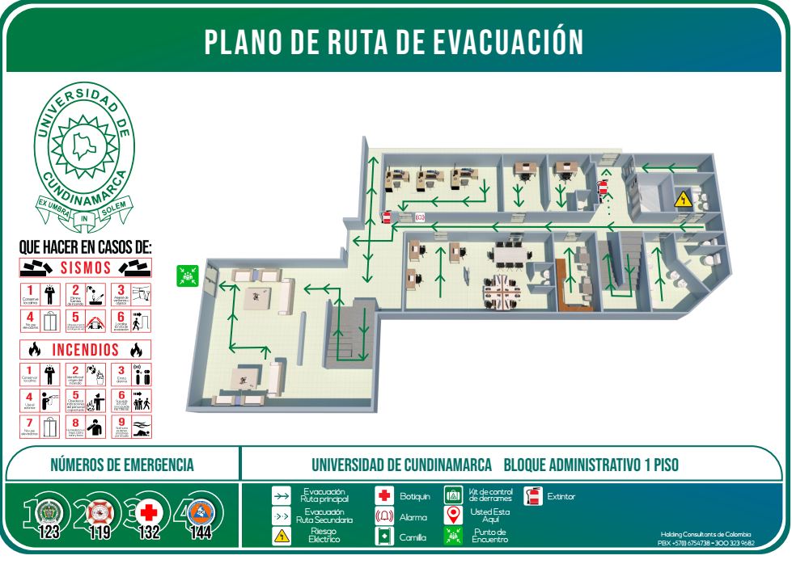
 | Ficha Técnica 11 - Planos de evacuación
 |  | ADMINISTRATIVO NUEVO PISO 1

 |  | ADMINISTRATIVO NUEVO PISO 2
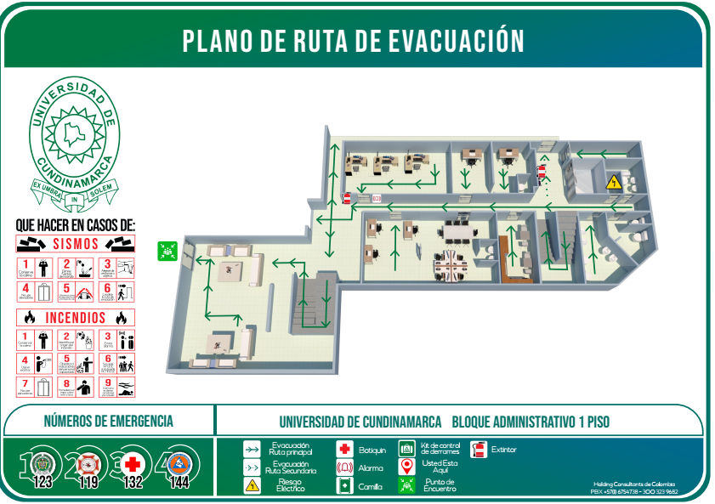

 | Fecha de Elaboración: 2024-11-01
 | Elaboró: Oficina SG-SST
 | Revisó: Coordinación SG-SST
 | Aprobó: Líder SG-SST

 | Diagonal 18 No. 20-29 Fusagasugá – Cundinamarca Teléfono (601) 8281483 Línea Gratuita 018000180414 www.ucundinamarca.edu.co E-mail: info@ucundinamarca.edu.co NIT: 890.680.062-2

 | Documento controlado por el Sistema de Gestión de la Calidad Asegúrese que corresponde a la última versión consultando el Portal Institucional

 |  |  | MACROPROCESO ESTRATÉGICO | CÓDIGO: ESG-SST-r034
 |  |  | PROCESO PROCESO GESTIÓN SISTEMAS INTEGRADOS - SEGURIDAD Y SALUD EN EL TRABAJO | VERSIÓN: 5
 |  |  | PLAN DE GESTIÓN DEL RIESGO DE DESASTRES Y PREPARACIÓN DE RESPUESTA ANTE EMERGENCIAS (FICHAS TÉCNICAS) | VIGENCIA: 2024-11-01
 |  |  |  | PÁGINA: 12 de 13

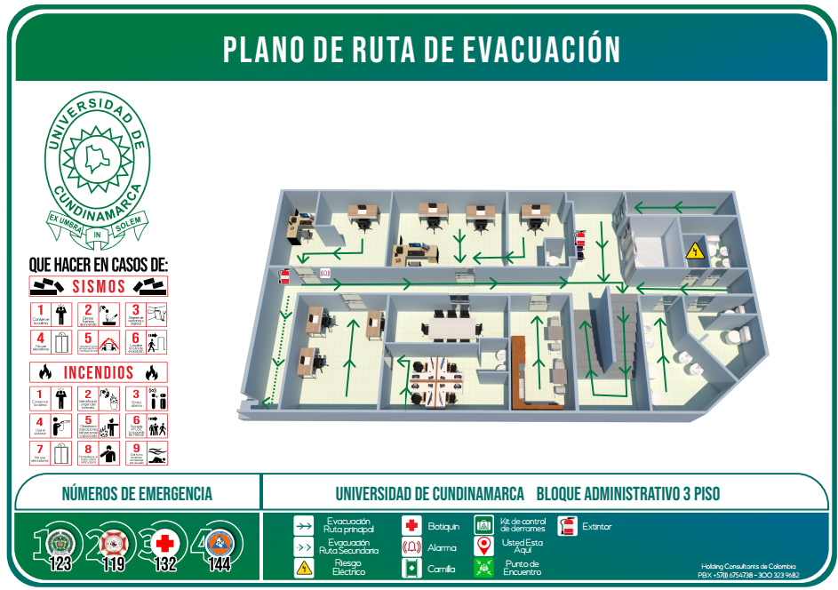
 | Ficha Técnica 11 - Planos de evacuación
 |  | ADMINISTRATIVO NUEVO PISO 3

 |  | ADMINISTRATIVO NUEVO PISO 4
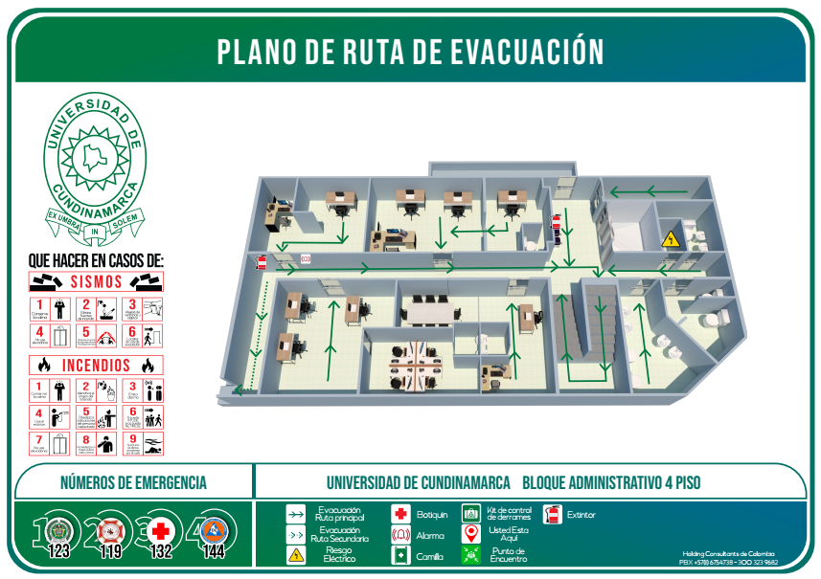

 | Fecha de Elaboración: 2024-11-01
 | Elaboró: Oficina SG-SST
 | Revisó: Coordinación SG-SST
 | Aprobó: Líder SG-SST

 | Diagonal 18 No. 20-29 Fusagasugá – Cundinamarca Teléfono (601) 8281483 Línea Gratuita 018000180414 www.ucundinamarca.edu.co E-mail: info@ucundinamarca.edu.co NIT: 890.680.062-2

 | Documento controlado por el Sistema de Gestión de la Calidad Asegúrese que corresponde a la última versión consultando el Portal Institucional

 |  |  | MACROPROCESO ESTRATÉGICO | CÓDIGO: ESG-SST-r034
 |  |  | PROCESO PROCESO GESTIÓN SISTEMAS INTEGRADOS - SEGURIDAD Y SALUD EN EL TRABAJO | VERSIÓN: 5
 |  |  | PLAN DE GESTIÓN DEL RIESGO DE DESASTRES Y PREPARACIÓN DE RESPUESTA ANTE EMERGENCIAS (FICHAS TÉCNICAS) | VIGENCIA: 2024-11-01
 |  |  |  | PÁGINA: 12 de 13

 | Ficha Técnica 11 - Planos de evacuación

 |  | ADMINISTRATIVO NUEVO PISO 5

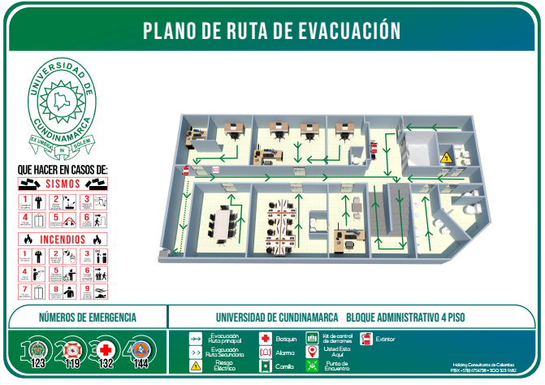

 | Fecha de Elaboración: 2024-11-01
 | Elaboró: Oficina SG-SST
 | Revisó: Coordinación SG-SST
 | Aprobó: Líder SG-SST

 | Diagonal 18 No. 20-29 Fusagasugá – Cundinamarca Teléfono (601) 8281483 Línea Gratuita 018000180414 www.ucundinamarca.edu.co E-mail: info@ucundinamarca.edu.co NIT: 890.680.062-2

 | Documento controlado por el Sistema de Gestión de la Calidad Asegúrese que corresponde a la última versión consultando el Portal Institucional

 |  |  | MACROPROCESO ESTRATÉGICO | CÓDIGO: ESG-SST-r034
 |  |  | PROCESO PROCESO GESTIÓN SISTEMAS INTEGRADOS - SEGURIDAD Y SALUD EN EL TRABAJO | VERSIÓN: 5
 |  |  | PLAN DE GESTIÓN DEL RIESGO DE DESASTRES Y PREPARACIÓN DE RESPUESTA ANTE EMERGENCIAS (FICHAS TÉCNICAS) | VIGENCIA: 2024-11-01
 |  |  |  | PÁGINA: 12 de 13

 | Ficha Técnica 11 - Planos de evacuación
 |  | BIENESTAR PISO 1
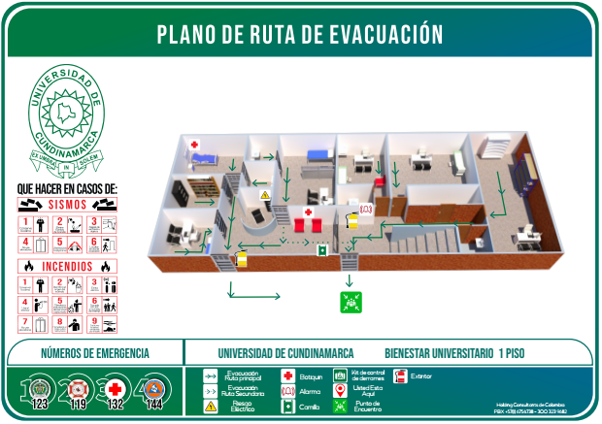

 |  | BIENESTAR PISO 2
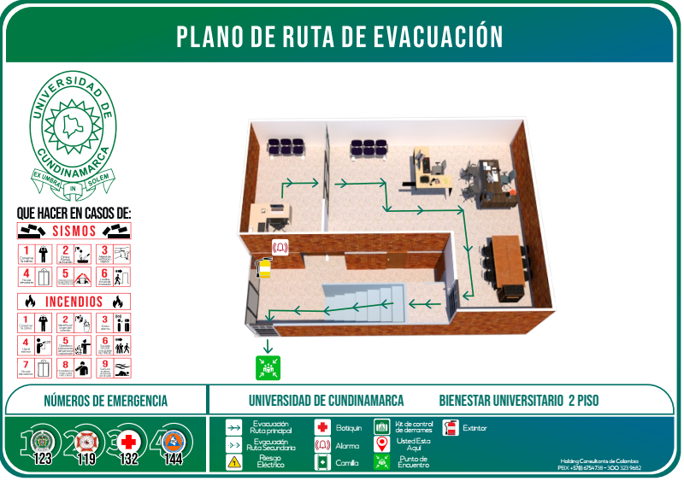

 | Fecha de Elaboración: 2024-11-01
 | Elaboró: Oficina SG-SST
 | Revisó: Coordinación SG-SST
 | Aprobó: Líder SG-SST

 | Diagonal 18 No. 20-29 Fusagasugá – Cundinamarca Teléfono (601) 8281483 Línea Gratuita 018000180414 www.ucundinamarca.edu.co E-mail: info@ucundinamarca.edu.co NIT: 890.680.062-2

 | Documento controlado por el Sistema de Gestión de la Calidad Asegúrese que corresponde a la última versión consultando el Portal Institucional

 |  |  | MACROPROCESO ESTRATÉGICO | CÓDIGO: ESG-SST-r034
 |  |  | PROCESO PROCESO GESTIÓN SISTEMAS INTEGRADOS - SEGURIDAD Y SALUD EN EL TRABAJO | VERSIÓN: 5
 |  |  | PLAN DE GESTIÓN DEL RIESGO DE DESASTRES Y PREPARACIÓN DE RESPUESTA ANTE EMERGENCIAS (FICHAS TÉCNICAS) | VIGENCIA: 2024-11-01
 |  |  |  | PÁGINA: 12 de 13

 | Ficha Técnica 11 - Planos de evacuación

 |  | BLOQUE A PISO 1
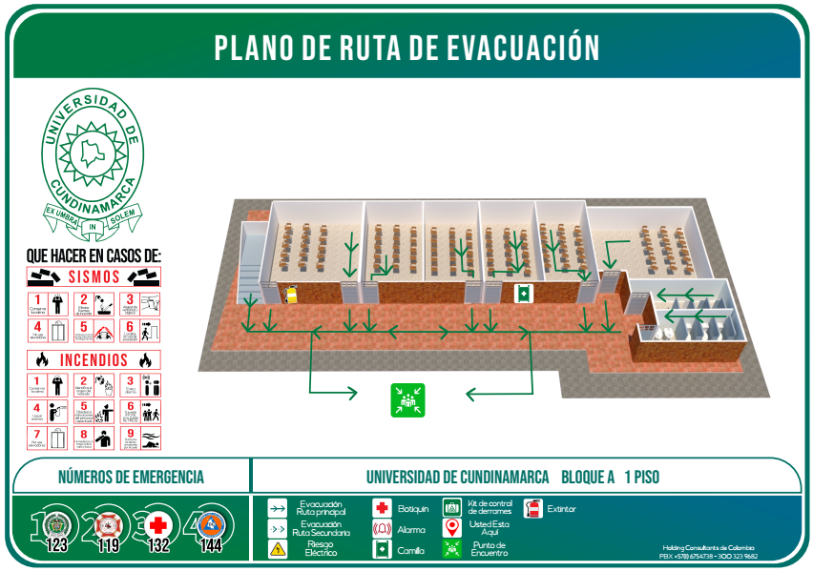

 |  | BLOQUE BIBLIOTECA
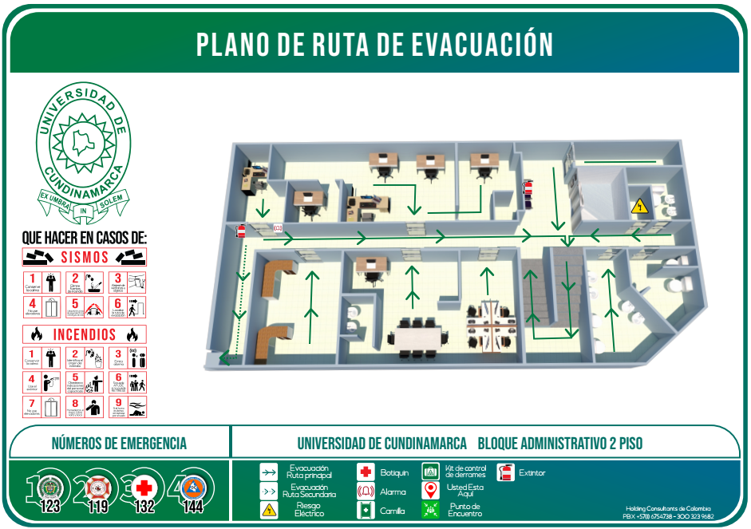

 | Fecha de Elaboración: 2024-11-01
 | Elaboró: Oficina SG-SST
 | Revisó: Coordinación SG-SST
 | Aprobó: Líder SG-SST
 | Diagonal 18 No. 20-29 Fusagasugá – Cundinamarca Teléfono (601) 8281483 Línea Gratuita 018000180414 www.ucundinamarca.edu.co E-mail: info@ucundinamarca.edu.co NIT: 890.680.062-2

 | Documento controlado por el Sistema de Gestión de la Calidad Asegúrese que corresponde a la última versión consultando el Portal Institucional

 |  |  | MACROPROCESO ESTRATÉGICO | CÓDIGO: ESG-SST-r034
 |  |  | PROCESO PROCESO GESTIÓN SISTEMAS INTEGRADOS - SEGURIDAD Y SALUD EN EL TRABAJO | VERSIÓN: 5
 |  |  | PLAN DE GESTIÓN DEL RIESGO DE DESASTRES Y PREPARACIÓN DE RESPUESTA ANTE EMERGENCIAS (FICHAS TÉCNICAS) | VIGENCIA: 2024-11-01
 |  |  |  | PÁGINA: 12 de 13

 | Ficha Técnica 11 - Planos de evacuación

 |  | BLOQUE B PISO 1
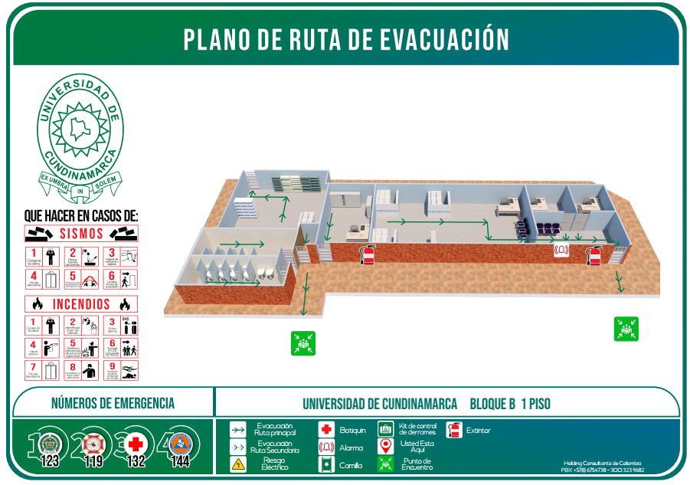

 |  | BLOQUE B PISO 2
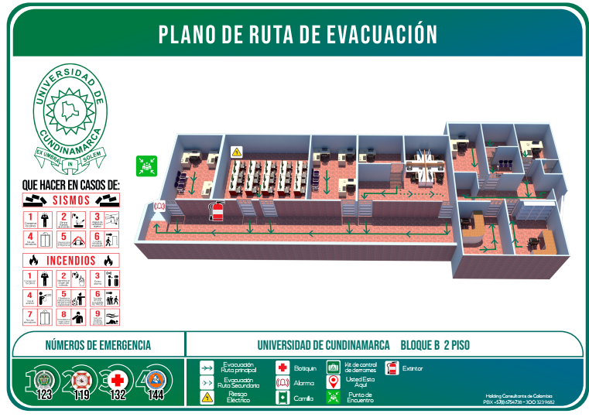

 | Fecha de Elaboración: 2024-11-01
 | Elaboró: Oficina SG-SST
 | Revisó: Coordinación SG-SST
 | Aprobó: Líder SG-SST

 | Diagonal 18 No. 20-29 Fusagasugá – Cundinamarca Teléfono (601) 8281483 Línea Gratuita 018000180414 www.ucundinamarca.edu.co E-mail: info@ucundinamarca.edu.co NIT: 890.680.062-2

 | Documento controlado por el Sistema de Gestión de la Calidad Asegúrese que corresponde a la última versión consultando el Portal Institucional

 |  |  | MACROPROCESO ESTRATÉGICO | CÓDIGO: ESG-SST-r034
 |  |  | PROCESO PROCESO GESTIÓN SISTEMAS INTEGRADOS - SEGURIDAD Y SALUD EN EL TRABAJO | VERSIÓN: 5
 |  |  | PLAN DE GESTIÓN DEL RIESGO DE DESASTRES Y PREPARACIÓN DE RESPUESTA ANTE EMERGENCIAS (FICHAS TÉCNICAS) | VIGENCIA: 2024-11-01
 |  |  |  | PÁGINA: 12 de 13

 | Ficha Técnica 11 - Planos de evacuación
 |  | BLOQUE C PISO 1
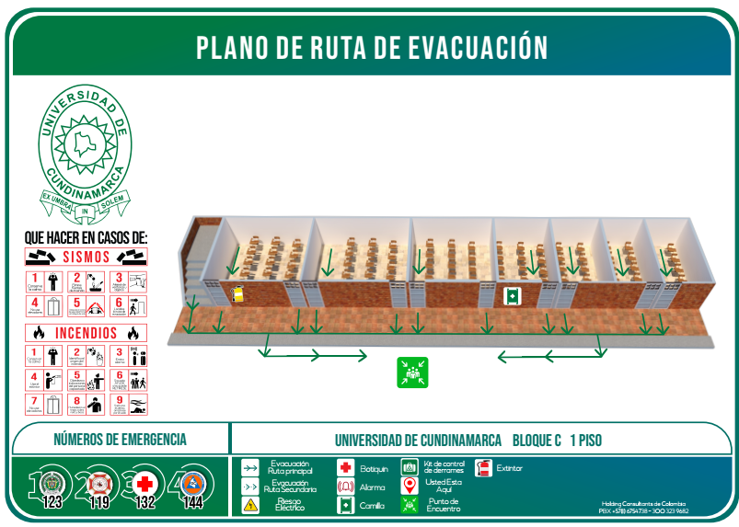

 |  | BLOQUE C PISO 2

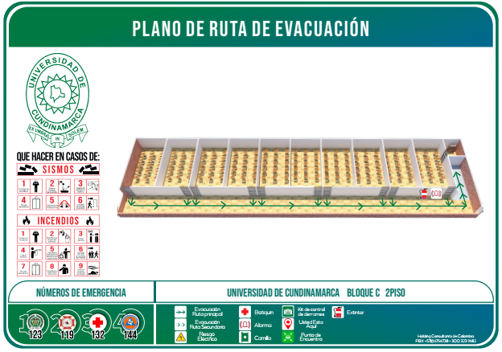

 | Fecha de Elaboración: 2024-11-01
 | Elaboró: Oficina SG-SST
 | Revisó: Coordinación SG-SST
 | Aprobó: Líder SG-SST

 | Diagonal 18 No. 20-29 Fusagasugá – Cundinamarca Teléfono (601) 8281483 Línea Gratuita 018000180414 www.ucundinamarca.edu.co E-mail: info@ucundinamarca.edu.co NIT: 890.680.062-2

 | Documento controlado por el Sistema de Gestión de la Calidad Asegúrese que corresponde a la última versión consultando el Portal Institucional

 |  |  | MACROPROCESO ESTRATÉGICO | CÓDIGO: ESG-SST-r034
 |  |  | PROCESO PROCESO GESTIÓN SISTEMAS INTEGRADOS - SEGURIDAD Y SALUD EN EL TRABAJO | VERSIÓN: 5
 |  |  | PLAN DE GESTIÓN DEL RIESGO DE DESASTRES Y PREPARACIÓN DE RESPUESTA ANTE EMERGENCIAS (FICHAS TÉCNICAS) | VIGENCIA: 2024-11-01
 |  |  |  | PÁGINA: 12 de 13

 | Ficha Técnica 11 - Planos de evacuación
 |  | BLOQUE D PISO 1
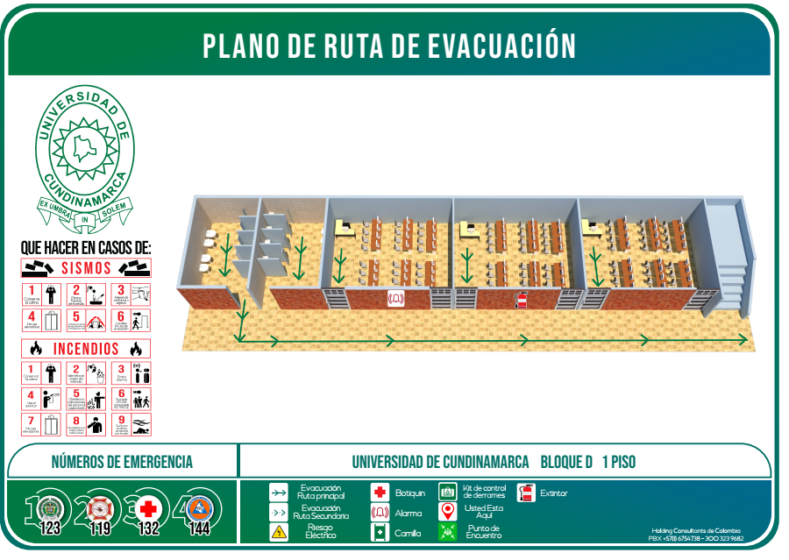

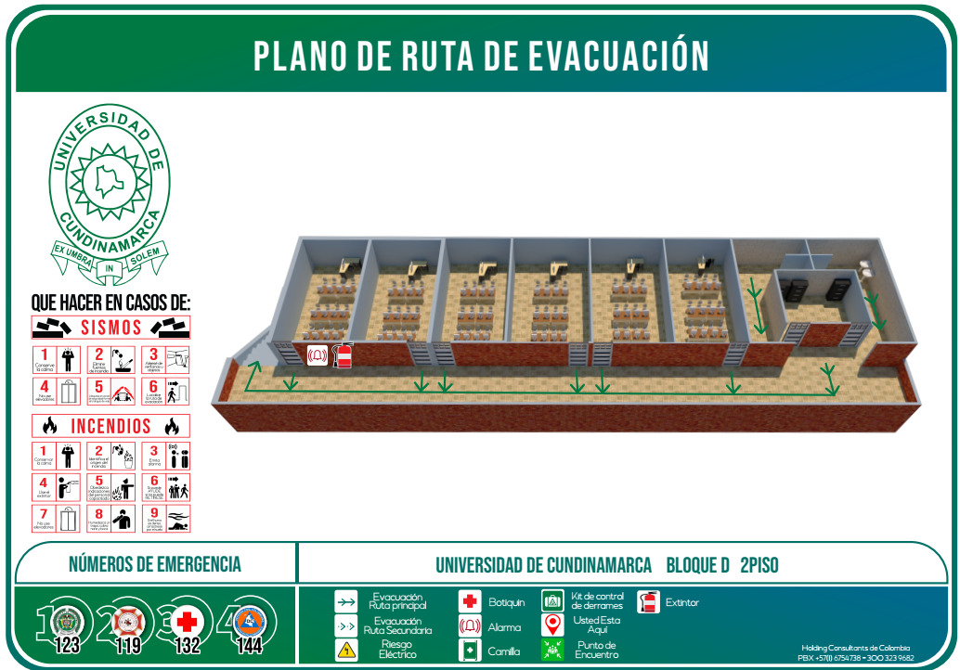
 |  | BLOQUE D PISO 2

 | Fecha de Elaboración: 2024-11-01
 | Elaboró: Oficina SG-SST
 | Revisó: Coordinación SG-SST
 | Aprobó: Líder SG-SST

 | Diagonal 18 No. 20-29 Fusagasugá – Cundinamarca Teléfono (601) 8281483 Línea Gratuita 018000180414 www.ucundinamarca.edu.co E-mail: info@ucundinamarca.edu.co NIT: 890.680.062-2

 | Documento controlado por el Sistema de Gestión de la Calidad Asegúrese que corresponde a la última versión consultando el Portal Institucional

 |  |  | MACROPROCESO ESTRATÉGICO | CÓDIGO: ESG-SST-r034
 |  |  | PROCESO PROCESO GESTIÓN SISTEMAS INTEGRADOS - SEGURIDAD Y SALUD EN EL TRABAJO | VERSIÓN: 5
 |  |  | PLAN DE GESTIÓN DEL RIESGO DE DESASTRES Y PREPARACIÓN DE RESPUESTA ANTE EMERGENCIAS (FICHAS TÉCNICAS) | VIGENCIA: 2024-11-01
 |  |  |  | PÁGINA: 12 de 13

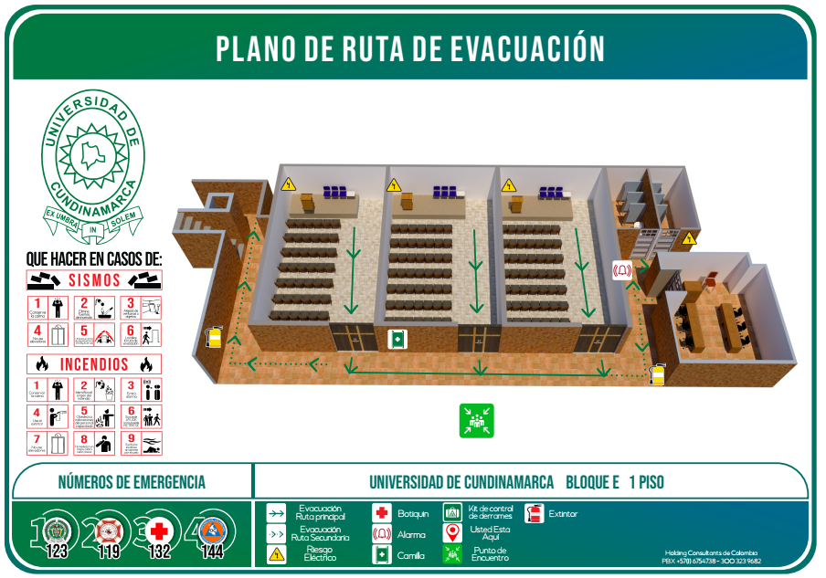
 | Ficha Técnica 11 - Planos de evacuación
 |  | BLOQUE E PISO 1

 |  | BLOQUE E PISO 2
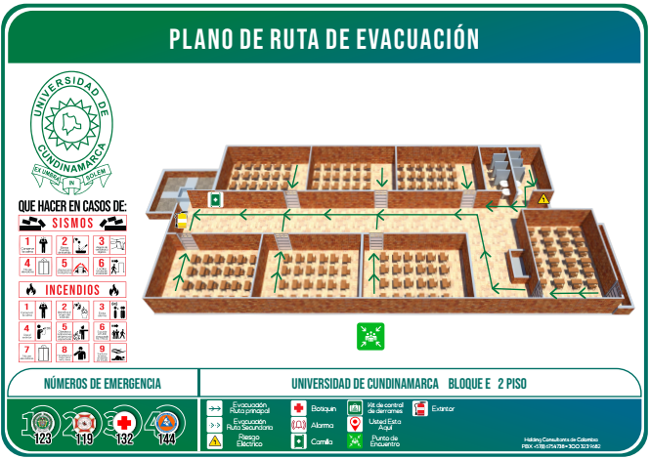

 | Fecha de Elaboración: 2024-11-01
 | Elaboró: Oficina SG-SST
 | Revisó: Coordinación SG-SST
 | Aprobó: Líder SG-SST

 | Diagonal 18 No. 20-29 Fusagasugá – Cundinamarca Teléfono (601) 8281483 Línea Gratuita 018000180414 www.ucundinamarca.edu.co E-mail: info@ucundinamarca.edu.co NIT: 890.680.062-2

 | Documento controlado por el Sistema de Gestión de la Calidad Asegúrese que corresponde a la última versión consultando el Portal Institucional

 |  |  | MACROPROCESO ESTRATÉGICO | CÓDIGO: ESG-SST-r034
 |  |  | PROCESO PROCESO GESTIÓN SISTEMAS INTEGRADOS - SEGURIDAD Y SALUD EN EL TRABAJO | VERSIÓN: 5
 |  |  | PLAN DE GESTIÓN DEL RIESGO DE DESASTRES Y PREPARACIÓN DE RESPUESTA ANTE EMERGENCIAS (FICHAS TÉCNICAS) | VIGENCIA: 2024-11-01
 |  |  |  | PÁGINA: 12 de 13

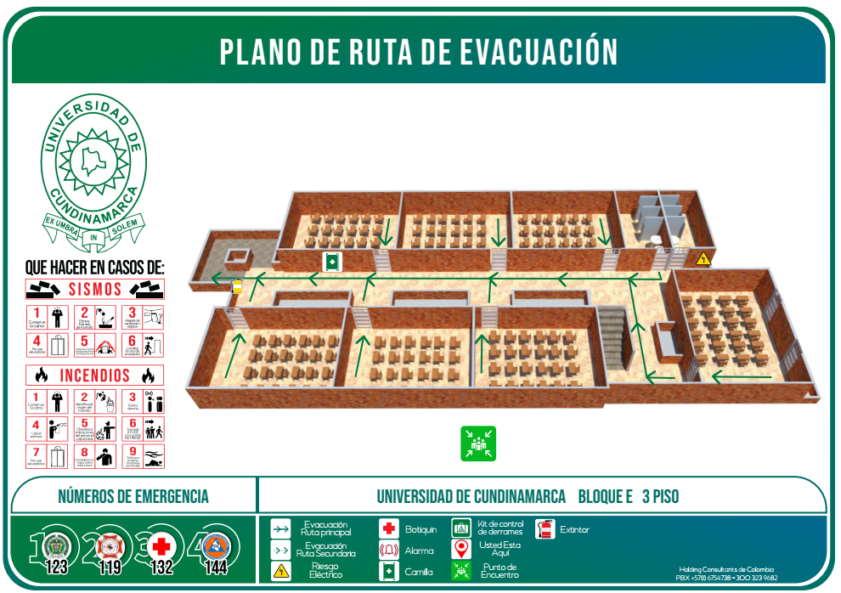
 | Ficha Técnica 11 - Planos de evacuación
 |  | BLOQUE E PISO 3

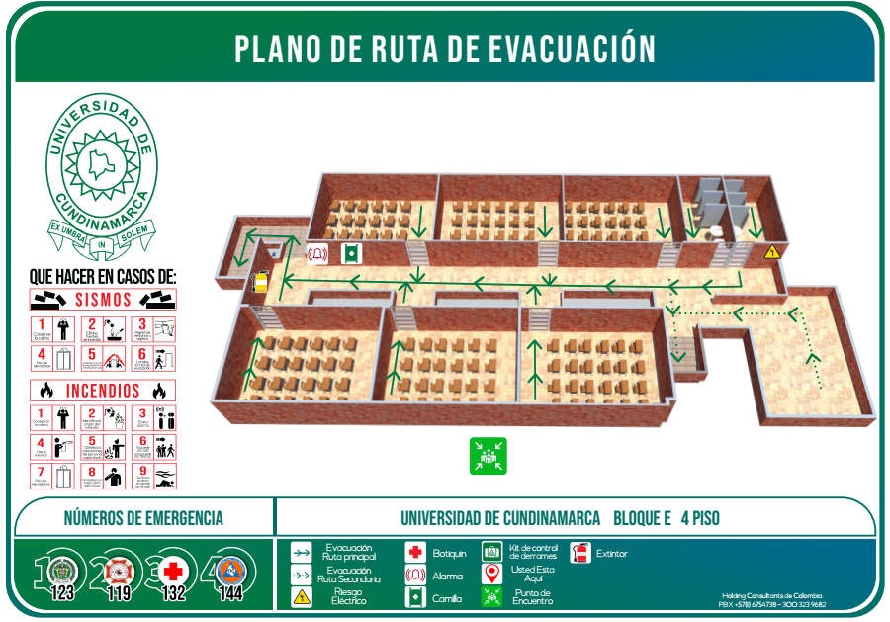
 |  | BLOQUE E PISO 4

 | Fecha de Elaboración: 2024-11-01
 | Elaboró: Oficina SG-SST
 | Revisó: Coordinación SG-SST
 | Aprobó: Líder SG-SST

 | Diagonal 18 No. 20-29 Fusagasugá – Cundinamarca Teléfono (601) 8281483 Línea Gratuita 018000180414 www.ucundinamarca.edu.co E-mail: info@ucundinamarca.edu.co NIT: 890.680.062-2

 | Documento controlado por el Sistema de Gestión de la Calidad Asegúrese que corresponde a la última versión consultando el Portal Institucional

 |  |  | MACROPROCESO ESTRATÉGICO | CÓDIGO: ESG-SST-r034
 |  |  | PROCESO PROCESO GESTIÓN SISTEMAS INTEGRADOS - SEGURIDAD Y SALUD EN EL TRABAJO | VERSIÓN: 5
 |  |  | PLAN DE GESTIÓN DEL RIESGO DE DESASTRES Y PREPARACIÓN DE RESPUESTA ANTE EMERGENCIAS (FICHAS TÉCNICAS) | VIGENCIA: 2024-11-01
 |  |  |  | PÁGINA: 12 de 13

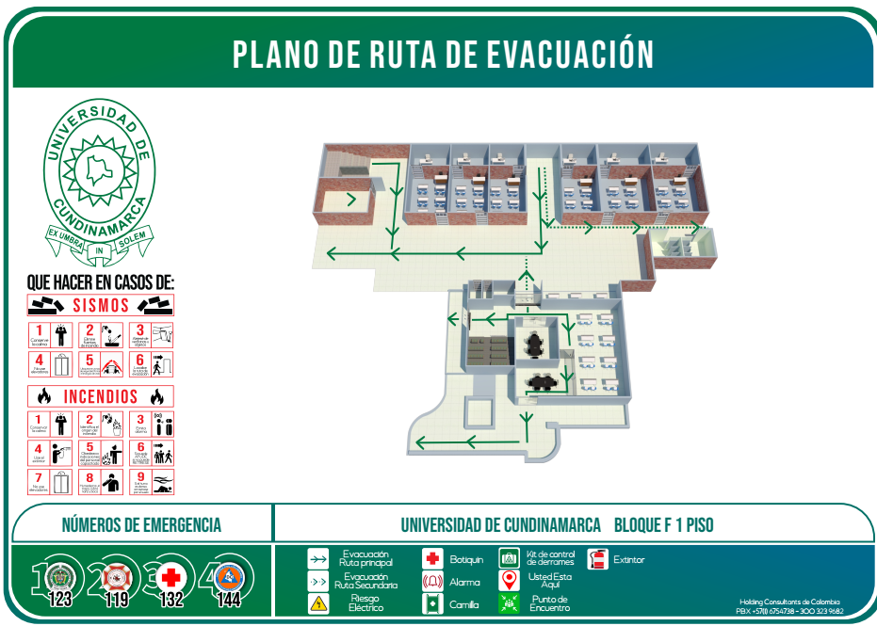
 | Ficha Técnica 11 - Planos de evacuación
 |  | BLOQUE F PISO 1

 |  | BLOQUE F PISO 2
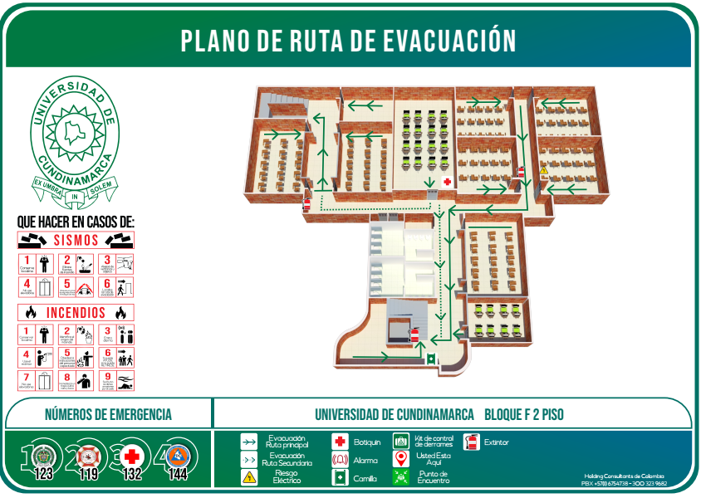

 | Fecha de Elaboración: 2024-11-01
 | Elaboró: Oficina SG-SST
 | Revisó: Coordinación SG-SST
 | Aprobó: Líder SG-SST

 | Diagonal 18 No. 20-29 Fusagasugá – Cundinamarca Teléfono (601) 8281483 Línea Gratuita 018000180414 www.ucundinamarca.edu.co E-mail: info@ucundinamarca.edu.co NIT: 890.680.062-2

 | Documento controlado por el Sistema de Gestión de la Calidad Asegúrese que corresponde a la última versión consultando el Portal Institucional

 |  |  | MACROPROCESO ESTRATÉGICO | CÓDIGO: ESG-SST-r034
 |  |  | PROCESO PROCESO GESTIÓN SISTEMAS INTEGRADOS - SEGURIDAD Y SALUD EN EL TRABAJO | VERSIÓN: 5
 |  |  | PLAN DE GESTIÓN DEL RIESGO DE DESASTRES Y PREPARACIÓN DE RESPUESTA ANTE EMERGENCIAS (FICHAS TÉCNICAS) | VIGENCIA: 2024-11-01
 |  |  |  | PÁGINA: 12 de 13

 | Ficha Técnica 11 - Planos de evacuación
 |  | BLOQUE F PISO 3
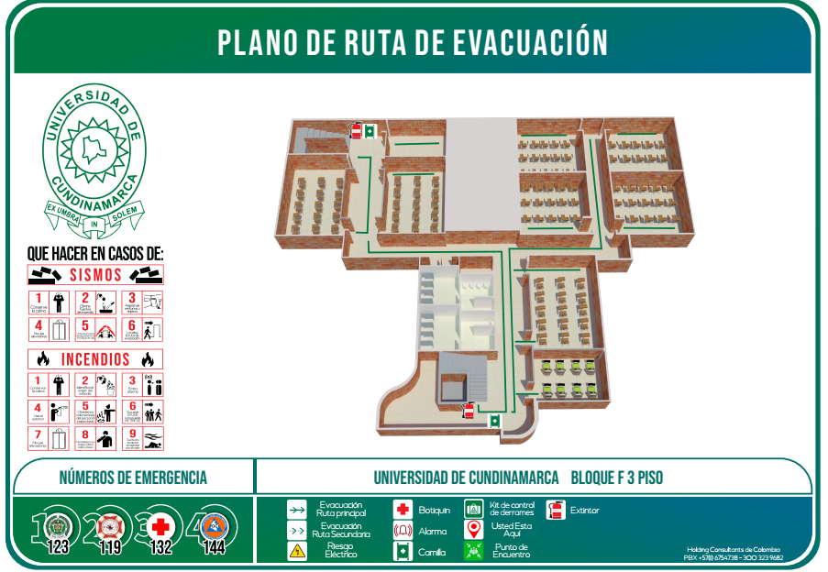

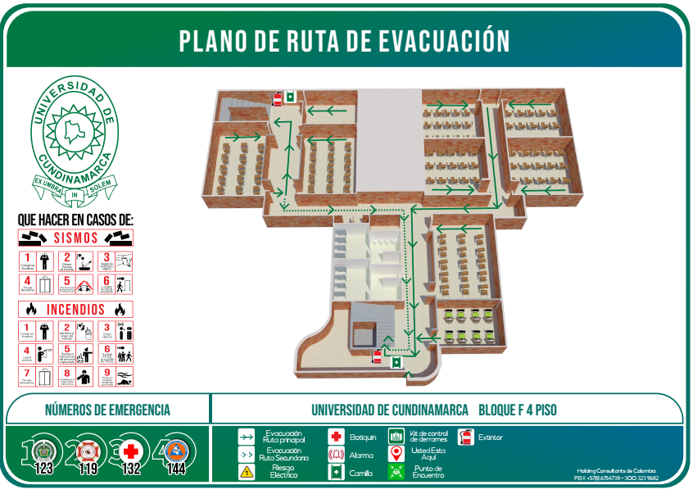
 |  | BLOQUE F PISO 4

 | Fecha de Elaboración: 2024-11-01
 | Elaboró: Oficina SG-SST
 | Revisó: Coordinación SG-SST
 | Aprobó: Líder SG-SST

 | Diagonal 18 No. 20-29 Fusagasugá – Cundinamarca Teléfono (601) 8281483 Línea Gratuita 018000180414 www.ucundinamarca.edu.co E-mail: info@ucundinamarca.edu.co NIT: 890.680.062-2

 | Documento controlado por el Sistema de Gestión de la Calidad Asegúrese que corresponde a la última versión consultando el Portal Institucional

 |  |  | MACROPROCESO ESTRATÉGICO | CÓDIGO: ESG-SST-r034
 |  |  | PROCESO PROCESO GESTIÓN SISTEMAS INTEGRADOS - SEGURIDAD Y SALUD EN EL TRABAJO | VERSIÓN: 5
 |  |  | PLAN DE GESTIÓN DEL RIESGO DE DESASTRES Y PREPARACIÓN DE RESPUESTA ANTE EMERGENCIAS (FICHAS TÉCNICAS) | VIGENCIA: 2024-11-01
 |  |  |  | PÁGINA: 12 de 13

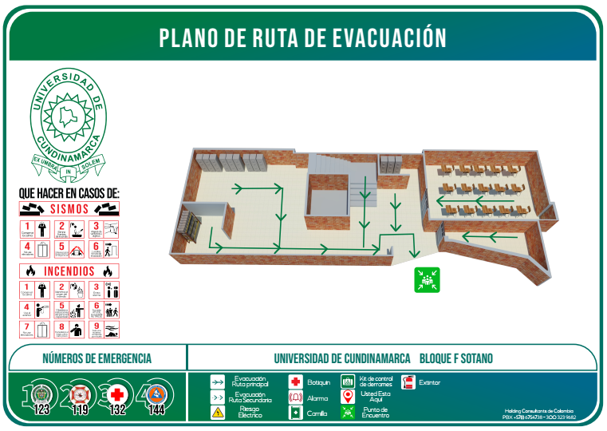
 | Ficha Técnica 11 - Planos de evacuación
 |  | BLOQUE F SÓTANO

 | Fecha de Elaboración: 2024-11-01
 | Elaboró: Oficina SG-SST
 | Revisó: Coordinación SG-SST
 | Aprobó: Líder SG-SST

 | Diagonal 18 No. 20-29 Fusagasugá – Cundinamarca Teléfono (601) 8281483 Línea Gratuita 018000180414 www.ucundinamarca.edu.co E-mail: info@ucundinamarca.edu.co NIT: 890.680.062-2

 | Documento controlado por el Sistema de Gestión de la Calidad Asegúrese que corresponde a la última versión consultando el Portal Institucional

